Nested Funtion
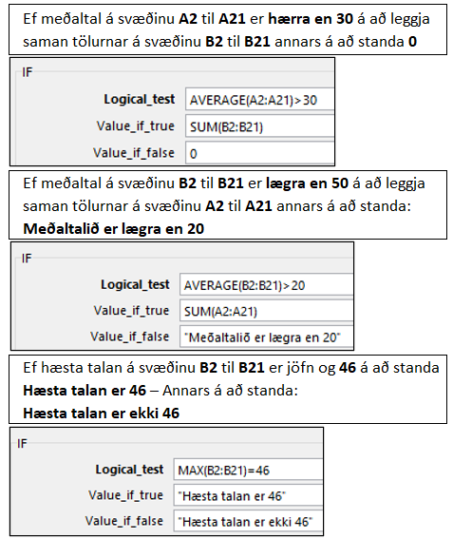
Gagnasafn
38 | 40
38 | 45
38 | 36
19 | 21
5 | 14
17 | 7
18 | 16
22 | 15
5 | 45
29 | 31
29 | 31
29 | 31
38 | 40
1 | 33
44 | 46
44 | 46
27 | 29
27 | 29
44 | 46
2 | 4

Countif
Birgðir | Magn |  | Nafn | Inneign
Epli | 32 | Fjöldi hólfa í A-dálki þar sem orðið "Epli" kemur fyrir | Jón Árnason | 15,000 ISK | Hvað kemur nafnið Jón Árnason oft fyrir á svæðinu E2 til E15?
Appelsínur | 54 | Fjöldi hólfa í A-dálki þar sem orðið í hólfinu A4, þ.e. perur, koma fyrir | Sara Einarsdóttir | 9,000 ISK | Hvað kemur nafnið sem er í E3 (Sara Einarsdóttir) oft fyrir á svæðinu E2 til E15?
Perur | 75 | Fjöldi hólfa í A-dálki þar sem orðin í A3 og A2 (appelsínur og epli) koma fyrir | Davíð Friðriksson | 8,000 ISK | Fjöldi upphæða sem er lægri en 20.000 á svæðinu F2 til F15
Epli | 86 | Fjöldi hólfa í B-dálki með hærri tölu en 55 | Jón Árnason | 20,000 ISK | Fjöldi upphæða sem er hærri en eða jöfn og 20.000 á svæðinu F2 til F15
Epli | 28 | Fjöldi hólfa í B-dálki með tölu sem er ekki jöfn tölunni 75 | Davíð Friðriksson | 5,000 ISK
Appelsínur | 46 | Fjöldi hólfa í B-dálki með hærri tölu eða jafna 85 | Jón Árnason | 22,500 ISK
Perur | 90 | Fjöldi hólfa í A-dálki þar sem orðið í hólfinu A13 (þ.e. bananar) kemur fyrir | Sara Einarsdóttir | 25,000 ISK | Heildarinneign Jóns Árnasonar
Epli | 82 |  | Davíð Friðriksson | 31,000 ISK | Heildarinneign Söru Einarsdóttur
Epli | 21 |  | Árni Jónsson | 18,000 ISK | Heildarinneign Davíðs Friðrikssonar
Appelsínur | 39 | Appelsínur – Heildarmagn | Jón Árnason | 12,000 ISK | Heildarinneign Árna Jónssonar
Epli | 57 | Epli – Heildarmagn | Davíð Friðriksson | 11,000 ISK
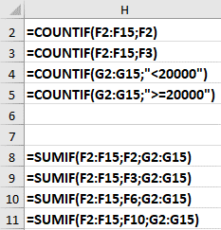
Bananar | 68 | Perur – Heildarmagn | Jón Árnason | 23,000 ISK
Appelsínur | 85 | Bananar – Heildarmagn | Sara Einarsdóttir | 8,000 ISK
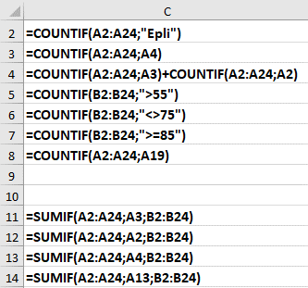
Perur | 67 |  | Árni Jónsson | 25,500 ISK
Epli | 68 |  | Samtals
Appelsínur | 75
Perur | 70
Bananar | 85
Perur | 72
Epli | 25
Appelsínur | 36
Perur | 75
Epli | 18
Samtals

